Question Management
Common information |  |  |  | Project name |  | Testing System |  |  |  |  |  |  | Creator | ctanh
 |  |  |  | System name |  |  |  |  |  |  |  |  | Created date | 27/2/2020
 |  |  |  | Phase name |  |  |  |  |  |  |  |  | Version | 1.0
 |  |  |  | Document ID |  |  |  |  |  |  |  |  | Updated by
 |  |  |  | Document name |  |  |  |  |  |  |  |  | Updated date
Detailed information |  |  |  | Screen ID
 |  |  |  | Screen name |  | Question Management
 |  |  |  | Outline

 | 1. | Screen image

 |  | Bước 1. Sau khi đăng nhập Manager sẽ chọn chức năng Question Management

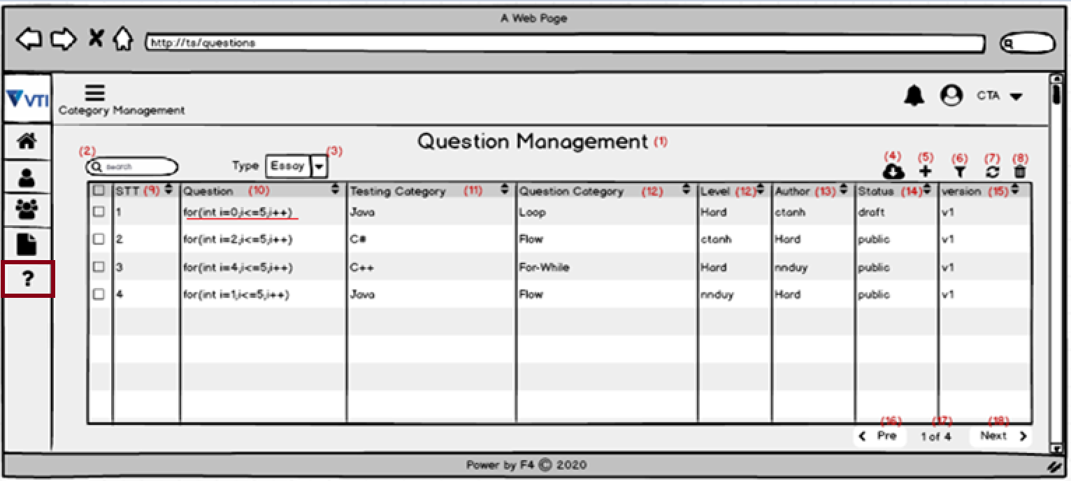

 |  |  |  |  |  |  |  |  |  |  | Hình 1

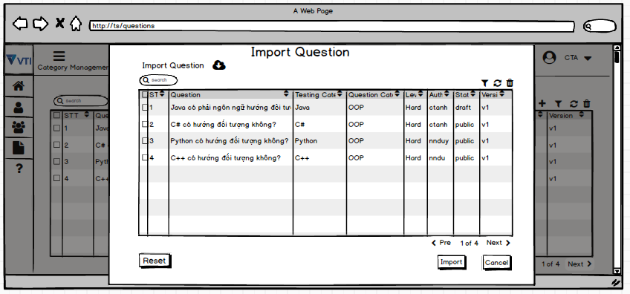
 |  |  |  |  |  |  |  |  | Hình 1: Màn hình viewlist Question
 |  |  |  | (4)Nhấn vào icon này thì sẽ hiện lên pop-up để import câu hỏi

 |  |  |  |  |  |  |  |  |  |  | Hình 2

 |  |  |  |  |  |  |  |  | Hình 2: Màn hình Import Question
 |  |  | Nhấn vào button import để thưc hiện import câu hỏi

 |  |  | (5)Nhấn vào icon này thì sẽ hiện lên pop-up để create Question
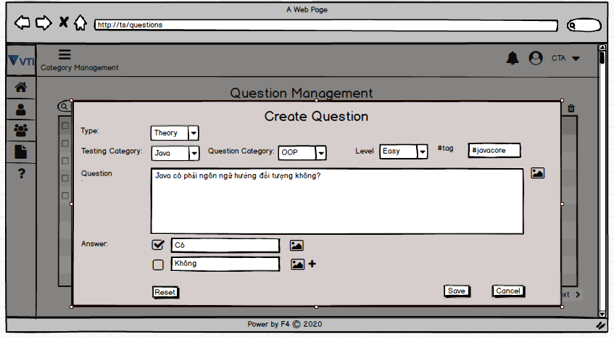

 |  |  |  |  |  |  |  |  | Hình 3: Màn hình create Question

 |  |  |  | (6)Nhấn vào icon này thì sẽ hiện lên Filter

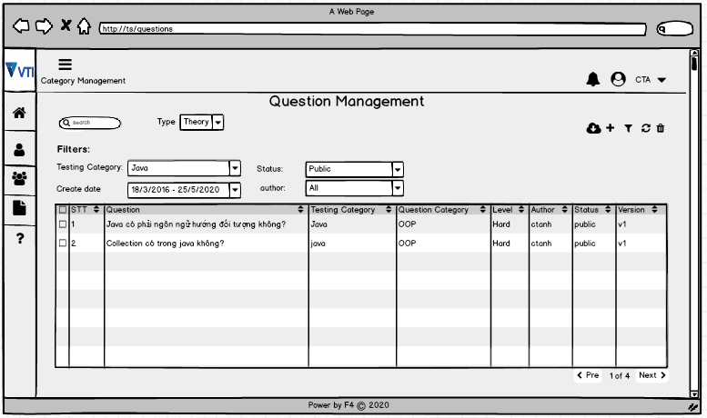

 |  |  |  |  |  |  |  |  | Hình 4: Màn hình thực hiện Filter
 |  |  |  | (7)Nhấn vào icon này thì sẽ reset

 |  |  |  | (8)Nhấn vào icon này thì sẽ hiển thị pop-up để xóa (Chọn Yes để xóa)
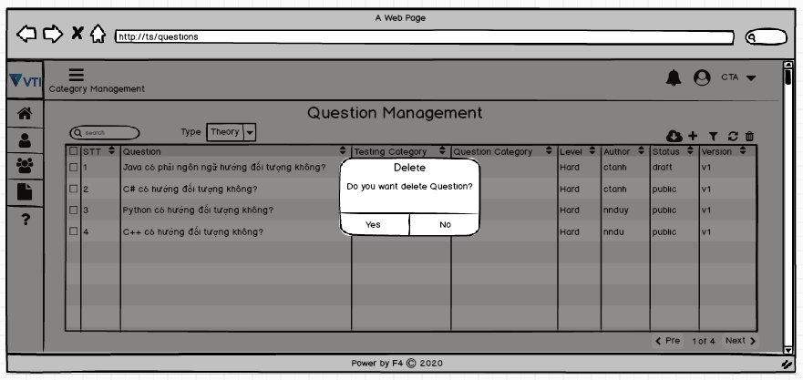

 |  |  |  |  |  |  |  |  |  |  | Hình 6

 |  |  |  |  |  |  |  |  |  | Hình 5: Pop-up Delete
 |  |  |  | (-)Khi click trực tiếp câu hỏi thì sẽ hiện lên trang ViewDetail Question
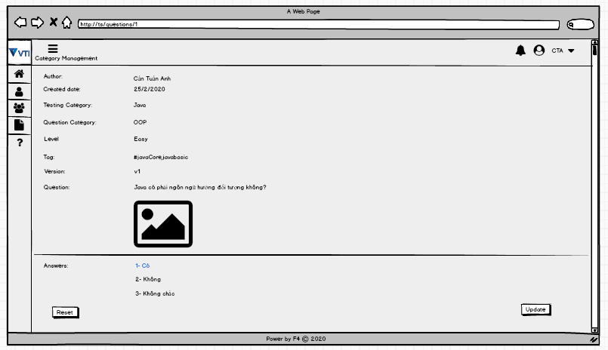

 |  |  |  |  |  |  |  |  | Hình 6: Màn hình ViewDetail Question
 |  |  |  | (-) Khi click vào Update thì sẽ hiện lên các textbox để cho manager điền
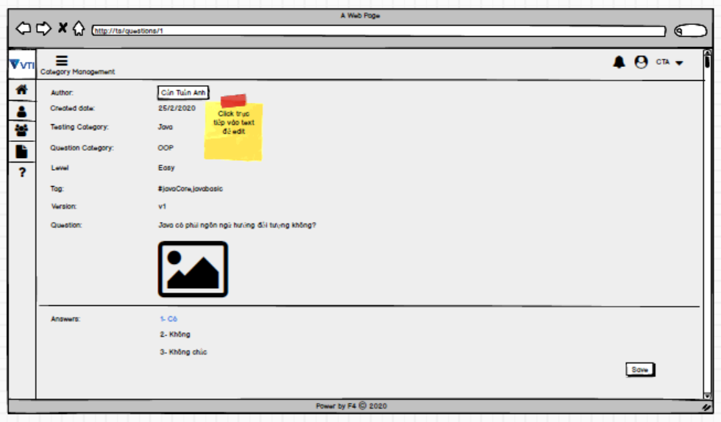

 |  |  |  |  |  |  |  |  | Hình 7: Màn hình ViewDetail Question


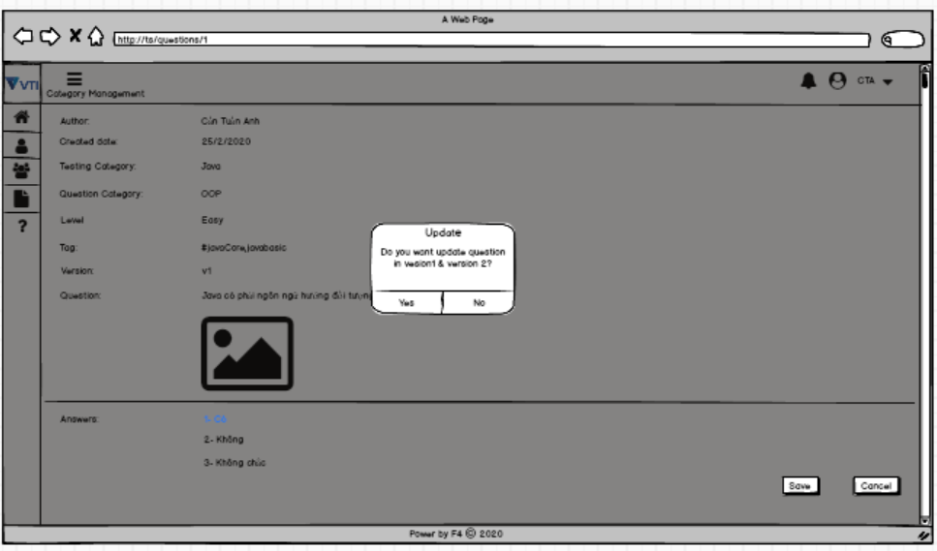

3. | Item display
 | Item | Display |  |  | Type |  | I/O | Initial value |  |  |  | Operation

4. | Activity Diagram

5. | Sequence Diagram

6. | State Diagram

7. | Pseudo Code

8. | Unit-test case

